deltaK
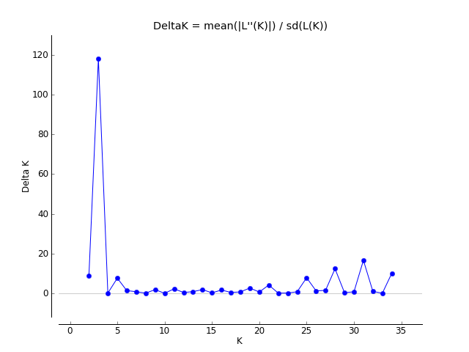
K | Reps | Mean LnP(K) | Stdev LnP(K) | Ln'(K) | |Ln''(K)| | Delta K
1 | 5 | -32816.48 | 0.044721 | — | — | —
2 | 5 | -29343.22 | 107.009939 | 3473.26 | 943.22 | 8.814321
3 | 5 | -26813.18 | 12.467438 | 2530.04 | 1471.04 | 117.990565
4 | 5 | -25754.18 | 241.798102 | 1059 | 29.06 | 0.120183
5 | 5 | -24724.24 | 47.484503 | 1029.94 | 362.24 | 7.628594
6 | 5 | -24056.54 | 126.207064 | 667.7 | 175.72 | 1.392315
7 | 5 | -23564.56 | 92.925147 | 491.98 | 74.18 | 0.798277
8 | 5 | -23146.76 | 153.96244 | 417.8 | 16.26 | 0.10561
9 | 5 | -22745.22 | 86.579975 | 401.54 | 161.6 | 1.866482
10 | 5 | -22505.28 | 153.389038 | 239.94 | 0.44 | 0.002869
11 | 5 | -22264.9 | 23.427548 | 240.38 | 53.68 | 2.29132
12 | 5 | -22078.2 | 67.298291 | 186.7 | 28.2 | 0.41903
13 | 5 | -21919.7 | 143.208223 | 158.5 | 123.38 | 0.861543
14 | 5 | -21637.82 | 48.755482 | 281.88 | 92.08 | 1.888608
15 | 5 | -21448.02 | 104.360179 | 189.8 | 24.88 | 0.238405
16 | 5 | -21283.1 | 65.355489 | 164.92 | 109.36 | 1.67331
17 | 5 | -21227.54 | 159.112218 | 55.56 | 73.08 | 0.459298
18 | 5 | -21245.06 | 391.411022 | -17.52 | 275.36 | 0.703506
19 | 5 | -20987.22 | 142.65792 | 257.84 | 384.18 | 2.693016
20 | 5 | -21113.56 | 536.698368 | -126.34 | 345.16 | 0.643117
21 | 5 | -20894.74 | 45.366485 | 218.82 | 189.84 | 4.184587
22 | 5 | -20865.76 | 89.506665 | 28.98 | 11.78 | 0.13161
23 | 5 | -20825 | 173.517967 | 40.76 | 25.56 | 0.147305
24 | 5 | -20758.68 | 143.510163 | 66.32 | 114.52 | 0.797992
25 | 5 | -20806.88 | 169.928726 | -48.2 | 1331.1 | 7.833284
26 | 5 | -22186.18 | 2143.657529 | -1379.3 | 2655.78 | 1.238901
27 | 5 | -20909.7 | 696.033207 | 1276.48 | 1046.02 | 1.502831
28 | 5 | -20679.24 | 70.087645 | 230.46 | 866.6 | 12.364519
29 | 5 | -21315.38 | 1476.532825 | -636.14 | 534.28 | 0.361848
30 | 5 | -21417.24 | 1357.811476 | -101.86 | 1035.38 | 0.762536
31 | 5 | -20483.72 | 165.670658 | 933.52 | 2749.26 | 16.594731
32 | 5 | -22299.46 | 2628.991403 | -1815.74 | 2601.9 | 0.989695
33 | 5 | -21513.3 | 2129.538732 | 786.16 | 120.76 | 0.056707
34 | 5 | -20606.38 | 105.855926 | 906.92 | 1068.72 | 10.095987
35 | 5 | -20768.18 | 192.199771 | -161.8 | — | —

